Hoja1
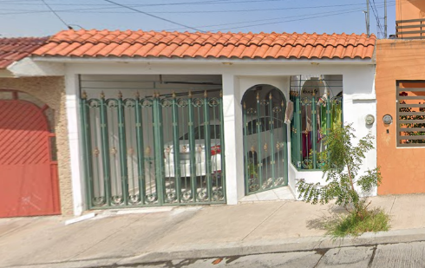
 |  |  | II. CARACTERÍSTICAS URBANAS |  |  |  |  | IV. DESCRIPCIÓN GENERAL DEL INMUEBLE |  |  |  |  |  |  |  |  |  |  |  |  | VII. APLICACIÓN DEL ENFOQUE COMPARATIVO DE MERCADO |  |  |  |  |  |  |  |  |  | IX. APLICACIÓN DEL ENFOQUE DE INGRESOS (VALOR DE CAPITALIZACIÓN DE RENTAS)
 |  |  |  |  |  |  |  |  |  |  |  |  | COMENTARIOS GENERALES, SUPUESTOS, EXCLUSIONES Y CONDICIONES LIMITANTES AL AVALÚO |  |  |  |  |  |  |  |  |  |  |  |  |  |  |  |  |  |  |  |  |  |  |  | XIII. CROQUIS ANTES DE LAS MEJORAS | XIV. CROQUIS DE LAS MEJORAS | XV. REPORTE FOTOGRÁFICO |  |  | XV. REPORTE FOTOGRÁFICO
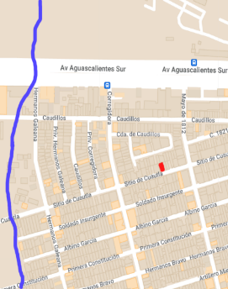
Falla geológica principal
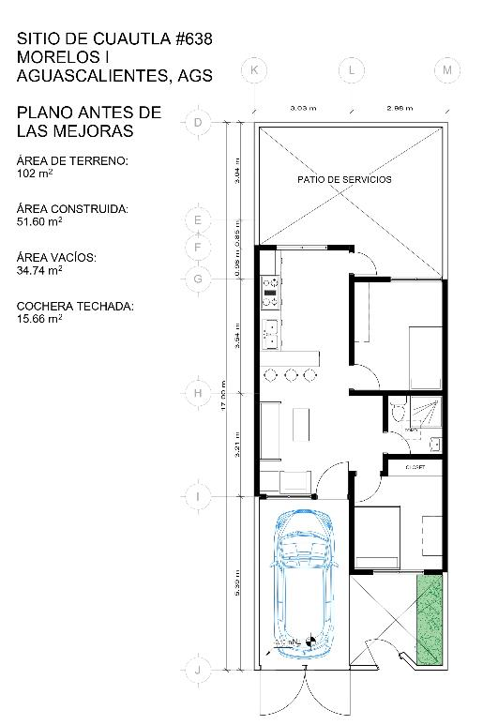
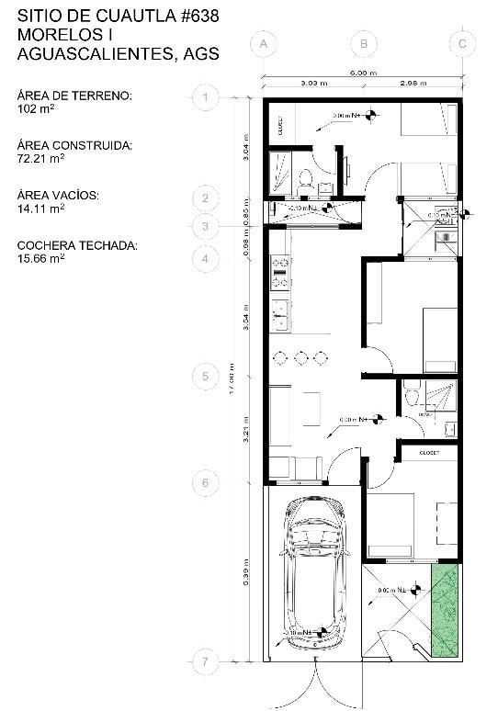
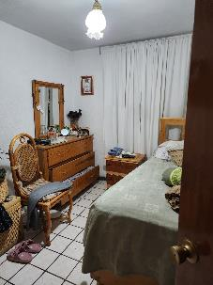
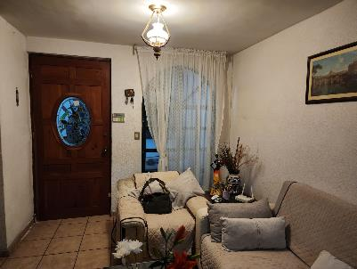
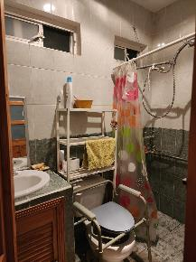
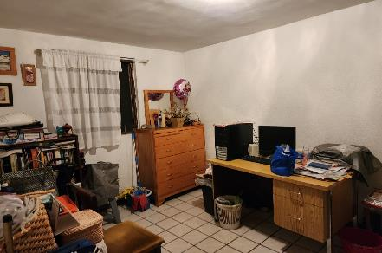
 |  |  | Clasificación de la zona |  |  | Popular |  | Construcción | 87.76 | m² | Uso actual | Habitacional |  |  |  |  |  |  |  |  | TERRENO |  |  |  |  |  |  |  |  |  | Reultado de la aplicación del enfoque de ingresos
 |  |  | Tipos de construcción |  |  | Casas uni-familiares |  | Tipo | Habitacional |  | Espacios construidos | 8 |  |  |  |  |  |  |  |  |  | sujeto | 1 |  | 2 |  | 3 |  | 4 |  |  |  |  | Valor de capitalización |  | $1.00
 |  |  | Índice de saturación |  |  | 0.9 |  | Área construida | 87.76 | m² | Número de niveles | 1 |  |  |  |  |  |  |  |  | vum$
 |  |  | Población |  |  | Baja |  | Sup. Terreno | 102 | m² | Edad aproximada | 40 años |  |  |  |  |  |  |  |  | sup |  |  |  |  |  |  |  |  |  | X.RESUMEN DE VALORES
 |  |  | Contaminación ambiental |  |  | Normal |  | Fuente | Física |  | Vida útil remanente | 30 años |  |  |  |  |  |  |  |  | neg
 |  |  | Uso de suelo |  |  | Habitacional |  |  |  |  | Estado de conservación | Excelnte | FACTORES DE HOMO LOGACIÓN EMPLEADOS |  |  |  |  |  |  |  | fub
 |  |  | Vías de acceso de importancia |  |  | Av. Aguascalientes Sur |  |  |  |  | Calidad del proyecto | Regular |  |  |  |  |  |  |  |  | csp |  |  |  |  |  |  |  |  |  | Enfoque comparativo de mercado (Valor comparativo de mercado) |  |  |  |  | $-
 |  |  |  |  |  |  |  |  |  |  | Unidades rentables | 1 | sup | Superficie construida/terreno |  |  | csp | Calidad de los servicios públicos (0-10) |  |  | top
 |  |  | SERVICIOS PÚBLICOS |  | Agua |  | Gas natural |  |  |  |  |  | neg | Factor de negociación |  |  | ec | Estado de conservación |  |  | for |  |  |  |  |  |  |  |  |  | Enfoque de costos (Valor físico o directo, neto de reposición) |  |  |  |  | $-
 |  |  |  |  | Luz |  | Tv cable | V. CONSIDERACIONES PREVIAS AL AVALUO |  |  |  |  | fub | Factor de ubicación dentro de la colonia |  |  | proy | Calidad del proyecto |  |  | tfr
 |  |  |  |  | Drenaje |  | Internet |  |  |  |  |  |  |  |  |  |  |  |  |  | Fesq |  |  |  |  |  |  |  |  |  | Enfoque de ingresos (Valor de capitalización de rentas) |  |  |  |  | NO APLICA
 |  |  |  |  | Telefono |  | Vigilancia |  |  |  |  |  | tfr- TIPO DE FRACC.- FACTORES DE ZONA |  |  |  |  | tfr- TIPO DE FRACC.- FACTORES DE ZONA |  |  |  |  | factor de homologación | 0.00 |  | 0.00 |  | 0.00 |  | 0.00
 |  |  | EQUIPAMIENTO URBANO |  | Parques |  | Abasto | AMPLIACIÓN DE LA DESCRIPCIÓN DEL INMUEBLE |  |  |  |  | Turistica comercial |  | TC | 1.00 |  | Regular | R | 1.00 |  |  | valor unitario del terreno homologado | 0.00 |  | 0.00 |  | 0.00 |  | 0.00 | XI. CONSIDERACIONES PREVIAS A LA CONCLUSIÓN
 |  |  |  |  | Escuelas |  | Oficinas |  |  |  |  |  | Comercial de 1 ͣ |  | C1 | 0.90 |  | Irregular 4L | I4L | 0.90
 |  |  |  |  | Hospital |  | Pavimentos | Casa habitación de un nivel en la colonia Morelos I de un solo nivel |  |  |  |  | Comercial de 2 ͣ |  | C2 | 0.80 |  | Irregular +4L | I+4L | 0.80 |  |  | superficie | 0.00 |  |  | precio de mercado ponderado | 0.00 |  | $/m2
I. INMUEBLE QUE SE VALÚA | Casa habitación |  |  |  | Guarniciones |  | Banquetas | La solicitante manifiesta que adquirió el inmueble 2006 cuando sólo contaba con dos habitaciones, cocina, sala y baño . Posteriormente en Enero del 2010 hizo la ampliación de la casa las cuales se terminaron en Octubre de 2010 |  |  |  |  | Residencial de lujo |  | RL | 0.70 |  |  |  |  |  |  | indiviso | 0% |  |  | Valor del terreno | NO APLICA |  |  |  |  |  |  |  |  |  |  |  | RECÁMARA PRINCIPAL | SALA |  | BAÑO 2 | RECÁMARA 2
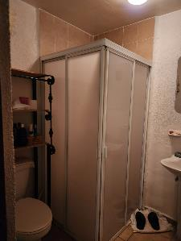
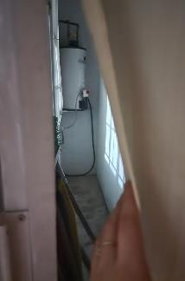
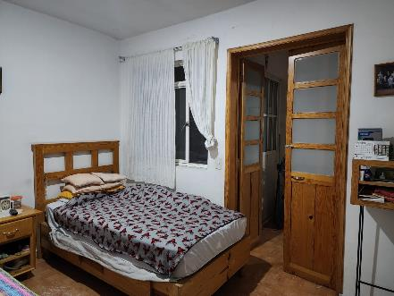
 | Sitio de Cuatla #634 Morelos I Aguascalientes, Ags. |  |  |  |  |  |  |  |  |  |  |  | Residencial de 1 ͣ |  | R1 | 0.60
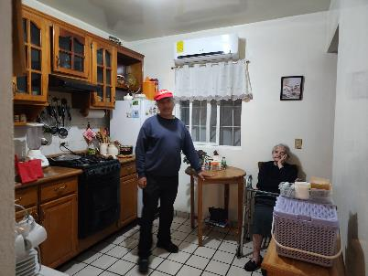
 |  |  | III. PREDIO |  |  |  |  |  |  |  |  |  | Residencial de 2 ͣ |  | R2 | 0.50 |  |  |  |  | VIII. APLICACIÓN DEL ENFOQUE DE COSTOS (VALOR FÍSICO O DIRECTO)
Propietario | María Ortiz Rincón |  |  |  |  |  |  |  |  |  |  |  | Interés social |  | IS | 0.40
Fecha del avaluo | 2024-10-18 |  |  |  |  |  |  | METODOLOGÍA |  |  |  |  | Habitacional popular |  | HP | 0.30
Ubicación del inmueble | Sitio de Cuautla #638 Morelos I Aguascalientes, Ags. |  | TRAMO DE CALLES TRANSVERSALES, LIMÍTROFES Y ORIENTACIÓN |  |  |  |  |  |  |  |  |  |  |  |  |  |  |  |  |  | TERRENO |  |  |  |  |  |  |  |  |  | XII.CONCLUSIÓN
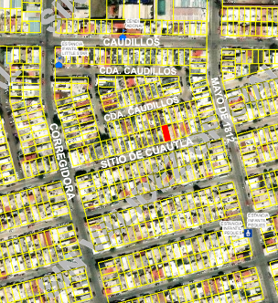
Lote | X |  |  |  |  |  |  | ENFOQUE DE COSTOS |  |  |  |  | fesq= FACTOR DE ESQUINA |  |  |  |  | top= FACTOR DE TOPOGRAFÍA |  |  |  | FRACCIÓN | ÁREA (m2) |  | FACTOR |  | VALOR U. |  | TOTAL
Manzana | X |  | Norte: | Cerrada Caudillos |  |  |  | La valuación de la casa se estima de acuerdo a la investigación del precio de Mercado |  |  |  |  | Interior |  | INT | 0.85 |  | Plano | PL | 1.00 |  | ÚNICA | 102 | m² | 1.00 |  | 0.00 |  | 0.00
Régimen de propiedad | Privada |  | Sur: | Sitio de Cuautla |  |  |  | Se aplica el criterio y tablas de Ross-Heidecke, para la estimación de los factores de depreciación. Este enfoque considera que valor máximo del bien para el comprador con información pertinente, será la cantidad necesaria para construir o adquirir un nuevo bien de igual utilidad. Cuando el bien no es nuevo, el valor de reposición nuevo deberá ser ajustado de acuerdo a todos los métodos de apreciación y obsolescencia a la fecha del avalúo. |  |  |  |  | Medianero |  | MED | 1.00 |  | Ascendente | AS | 0.90 |  |  |  |  |  |  |  |  |  |  | VALORES ACTUALES
Ojeto del avaluo | Estimar el valor comercial de las mejoras |  | Este: | Mayo de 1812 |  |  |  |  |  |  |  |  | Esquina |  | ESQ | 1.15 |  | Descendente | DE | 0.90 |  |  |  |  |  |  | Valor del terreno | NO APLICA |  |  |  |  | Valor actual de las mejoras |  | $-
Propósito del avalúo | Cálculo del ISR |  | Oeste: | Corregidora |  |  |  |  |  |  |  |  | Cabecero |  | CAB | 1.25 |  | Accidentado | AC | 0.80 | CONSTRUCCIÓN ORIGINAL
Cuenta predial | UXXXXXX |  | MEDIDAS Y COLINDANCIAS DEL TERRENO |  |  |  |  |  |  |  |  |  | Manzanero |  | MAN | 1.35 |  |  |  |  | FRACCIÓN |  | ÁREA (m2) | V.U. | vrn | edad | ec | vut | fec | vnr | VALORES REFERIDOS A OCTUBRE DE 2010
Escritura | No se proporcionó |  | Norte: | 6 m |  |  |  | ENFOQUE DE INGRESOS (Valor de capitalización de rentas) |  |  |  |  |  |  |  |  |  |  |  |  | CASA |  | 51.6 | $4,800.00 |  |  |  |  |  |  |  | INPC |  |  | $-
 |  |  | Sur: | 6 m |  |  |  | Es el valor presente de beneficios futuros derivados de la propiedad y es generalmente medido a través de la capitalización de un nivel específico de ingresos. |  |  |  |  | VI. INVESTIGACIÓN DE MERCADO |  |  |  |  |  |  |  |  |  |  |  |  |  |  |  |  |  |  | INPC |  |  | $-
 |  |  | Este: | 17 m
VALOR REFERIDO A JULIO 2006 |  | $480,000.00 | Oeste: | 18 m |  |  |  | ENFOQUE DE MERCADO (Valor comparativo de Mercado)
 |  |  | FALLAS |  |  |  |  | Es la cantidad estimada, en términos monetarios a partir del análisis y comparación de bienes iguales o similares al bien objeto de estudio, que han sido vendidos o que se encuentran en proceso de venta en el mercado abierto. Este análisis, para inmuebles especiales, se puede realizar comparando superficie de construcción, habitaciones de hotel, camas de hospital, etc. |  |  |  |  | TERRENOS EN VENTA
 |  |  | Existe una falla principal a 400 mtrs según el Sistema de Información de Fallas Geológicas (SIFAGG) |  |  |  |  |  |  |  |  |  | 1 |  | 2 |  | 3 |  | 4 |  |  |  |  |  |  |  |  |  |  |  | VALOR REFERIDO DE LAS MEJORAS |  |  |  | $- |  |  |  |  | BAÑO 1 | COCINA
 |  |  |  |  |  |  |  | VALOR COMERCIAL |  |  |  |  |  |  |  |  |  |  |  |  |  |  |  |  |  |  |  |  |  |  |  |  |  |  |  |  |  |  |  |  |  |  | ÁREA DE BOILER | RECÁMARA 3
 |  |  | GEORREFERENCIA |  |  |  |  | Es el precio más probable en que se podría comercializar un bien, en las circunstancias prevalecientes a la fecha del avalúo, en un plazo razonable de exposición en una transacción llevada a cabo entre un oferente y un demandante libres de presiones, bien informados y como resultado de ponderar el valor físico, el valor de capitalización de rentas y el valor de mercado del bien que se trate.
 |  |  | X:782873.27 Y:2419641.01 |  |  |  |  |  |  |  |  |  |  |  | NO APLICA
 |  |  | 21°51’29”N 102°15’43”W

 |  |  |  |  |  |  |  |  |  |  |  |  |  |  |  |  |  |  |  |  | MEJORAS
 |  |  |  |  |  |  |  |  |  |  |  |  |  |  |  |  |  |  |  |  | FRACCIÓN |  | ÁREA (m2) | V.U. | vrn | edad | ec | vut | fec | vnr
 |  |  |  |  |  |  |  |  |  |  |  |  |  |  |  |  |  |  |  |  | Frime de concreto |  | 20.61 |  |  | 14 años
 |  |  |  |  |  |  |  |  |  |  |  |  |  |  |  |  |  |  |  |  | Muros de tabique |  | 12.19 |  |  | 14 años
 |  |  |  |  |  |  |  |  |  |  |  |  |  |  |  |  |  |  |  |  | Castillos de 15x15 |  | 9 |  |  | 14 años
 |  |  |  |  |  |  |  |  |  |  |  |  |  |  |  |  |  |  |  |  | Aplanado de 1cm de yeso en muros |  | 55.86 |  |  | 14 años

 |  |  |  |  |  |  |  |  |  |  |  |  |  |  |  |  |  |  |  |  | Losa plana de concreto reforzado de 12cm |  | 19.26 |  |  | 14 años

 |  |  |  |  |  |  |  |  |  |  |  |  |  |  |  |  |  |  |  |  | Aplanado de 1cm de yeso en plafones |  | 19.73 |  |  | 14 años

 |  |  |  |  |  |  |  |  |  |  |  |  |  |  |  |  |  |  |  |  | Aplanado de 1cm de mortero en muros |  | 19.26 |  |  | 14 años
 |  |  |  |  |  |  |  |  |  |  |  |  |  |  |  |  |  |  |  |  |  |  |  |  |  | 14 años

 |  |  |  |  |  |  |  |  |  |  |  |  |  |  |  |  |  |  |  |  |  |  |  |  | Valor de reposición nuevo |  |  | $1.00

